关系图
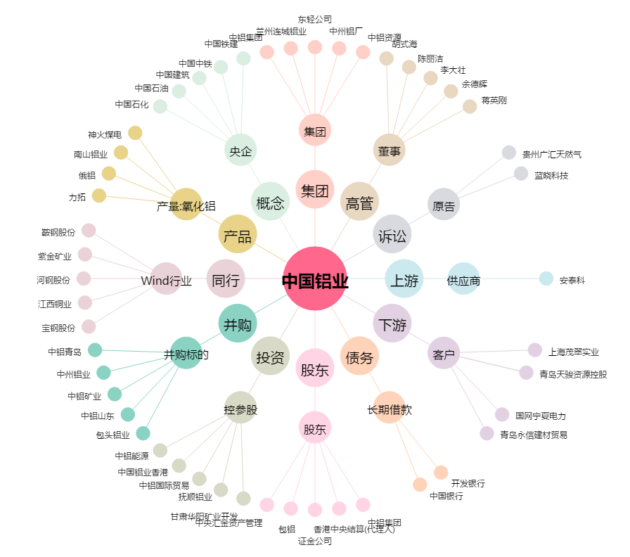
中国铝业[601600.SH] - 关系概览图

